Sheet1
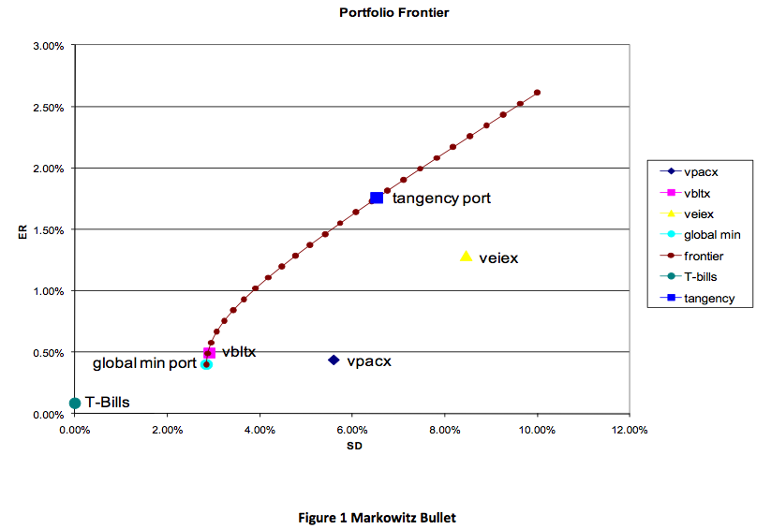
Q1 | Q4 |  |  | MonthlyCC | Mean | S.D.
5.16% | 5.88% |  |  | VPACX | 0.43% | 5.59%
Q2 | Q5 |  |  | VBLTX | 0.49% | 2.90%
19.36% | 10.05% |  |  | VEIEX | 1.28% | 8.45%
Q3 | Q6 |  |  | T-Bills | 0.08% | 0.00%
21.69% | 48.98%
Q10 |  |  |  | Annualized | Mean | S.D. | SharpeRatio
A | B | C | D | VPACX | 5.16% | 19.36% | 0.217
-22% | 45% | -74% | 33% | VBLTX | 5.88% | 10.05% | 0.490
171% | 28% | 115% | 33% | VEIEX | 15.36% | 29.27% | 0.492
-49% | 27% | 58% | 33% | T-Bills | 0.96% | 0.00%
-0.004113 | 0.05609 | 0.040994 | 0.055902
Q11
E(R) | S.D | w
1.76% | 6.53% | 55% | ExcelSolver
0.08% | 0 | 45% | 0.010001
Q12
3.58%
Q14
E(R) | 0.40% | -4.2718%
S.D | 2.84%
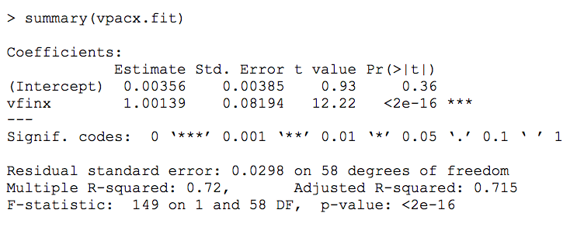

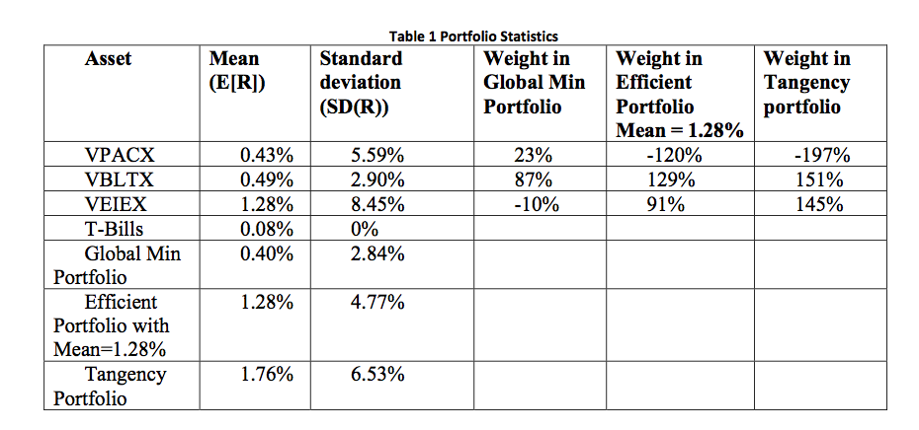

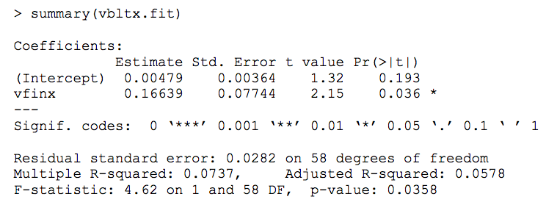

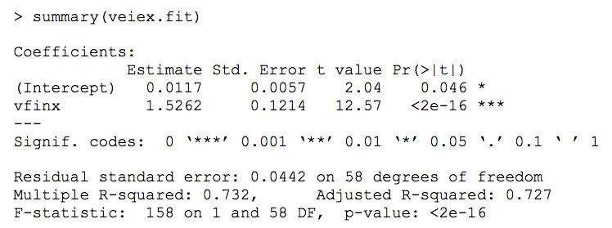

Q33
\beta | w
1.00139 | 23% | 22.25%
0.16639 | 87%
1.5262 | -10%

